grade
이름 | 학번 | 총점 | 표준점수 | 1 | 2 | 3 | 4 | 5 | 6 | 7 | 8 | 9 | 10 | 11 | 12 | 13
김영일 | 2018000001 | 64 | 71.6 | 4 | 4 | 3 | 4 | 0 | 4 | 0 | 4 | 11 | 18 | 12 | 0 | 0
김영이 | 2018000002 | 66 | 74.2 | 0 | 4 | 3 | 4 | 3 | 0 | 0 | 4 | 14 | 18 | 16 | 0 | 0
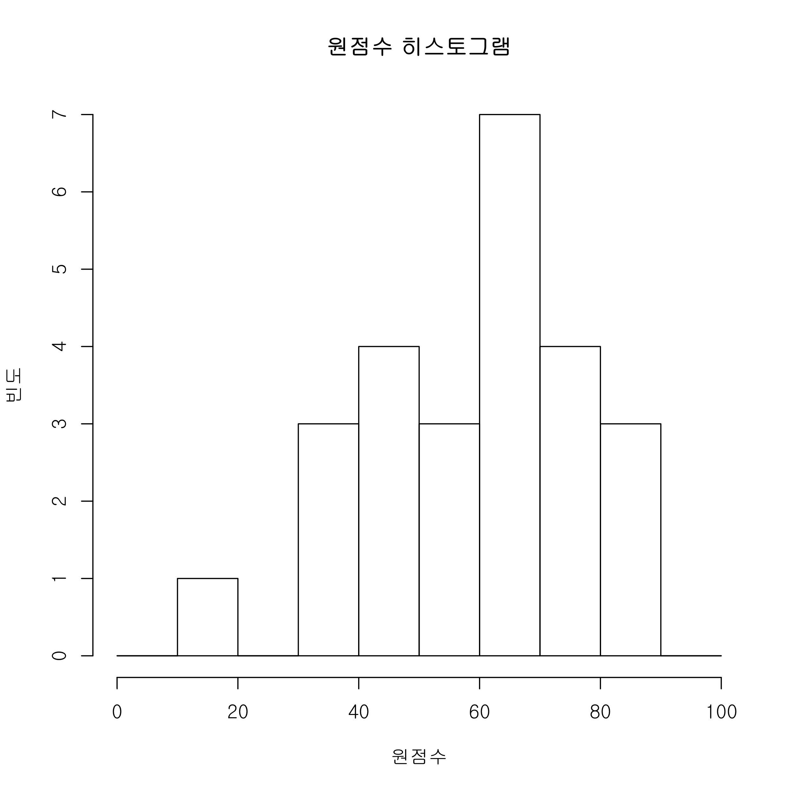
김영삼 | 2018000003 | 0 | 0 | 0 | 0 | 0 | 0 | 0 | 0 | 0 | 0 | 0 | 0 | 0 | 0 | 0
김영사 | 2018000004 | 75 | 86.3 | 4 | 4 | 3 | 4 | 3 | 4 | 0 | 4 | 13 | 18 | 18 | 0 | 0
김영오 | 2018000005 | 56 | 61.1 | 0 | 4 | 3 | 4 | 0 | 4 | 0 | 4 | 15 | 8 | 14 | 0 | 0
김영육 | 2018000006 | 65 | 72.9 | 0 | 4 | 3 | 4 | 3 | 4 | 0 | 4 | 11 | 16 | 16 | 0 | 0
김영칠 | 2018000007 | 37 | 41 | 0 | 0 | 3 | 0 | 3 | 0 | 0 | 0 | 12 | 6 | 8 | 0 | 5
김영팔 | 2018710008 | 75 | 86.3 | 4 | 4 | 3 | 0 | 3 | 4 | 4 | 0 | 15 | 18 | 20 | 0 | 0
김영구 | 2018000009 | 17 | 14 | 0 | 0 | 0 | 0 | 3 | 4 | 0 | 0 | 10 | 0 | 0 | 0 | 0
김일영 | 2018000010 | 52 | 56.7 | 4 | 4 | 3 | 4 | 3 | 0 | 0 | 4 | 14 | 8 | 8 | 0 | 0
김일일 | 2018000011 | 84 | 98.6 | 4 | 4 | 3 | 4 | 3 | 4 | 4 | 4 | 15 | 18 | 16 | 0 | 5
김일이 | 2018000012 | 67 | 75.5 | 0 | 4 | 3 | 4 | 0 | 4 | 0 | 4 | 14 | 18 | 16 | 0 | 0
김일삼 | 2018000013 | 39 | 43.1 | 4 | 0 | 0 | 0 | 0 | 4 | 4 | 4 | 13 | 10 | 0 | 0 | 0
김일사 | 2018000014 | 72 | 82.2 | 0 | 0 | 3 | 0 | 3 | 4 | 0 | 4 | 15 | 18 | 20 | 0 | 5
김일오 | 2018000015 | 40 | 44.2 | 0 | 0 | 3 | 4 | 3 | 0 | 0 | 0 | 2 | 16 | 12 | 0 | 0
김일육 | 2018000016 | 45 | 49.4 | 4 | 4 | 0 | 4 | 0 | 0 | 0 | 4 | 13 | 16 | 0 | 0 | 0
김일칠 | 2018000017 | 44 | 48.3 | 0 | 0 | 0 | 4 | 3 | 0 | 0 | 0 | 14 | 16 | 2 | 0 | 5
김일팔 | 2018000018 | 67 | 75.5 | 4 | 4 | 3 | 4 | 3 | 4 | 0 | 4 | 15 | 12 | 14 | 0 | 0
김일구 | 2018000019 | 72 | 82.2 | 4 | 4 | 3 | 4 | 3 | 4 | 0 | 4 | 14 | 8 | 20 | 0 | 4
김이영 | 2018000020 | 33 | 34.9 | 0 | 4 | 0 | 0 | 3 | 4 | 0 | 0 | 12 | 6 | 4 | 0 | 0
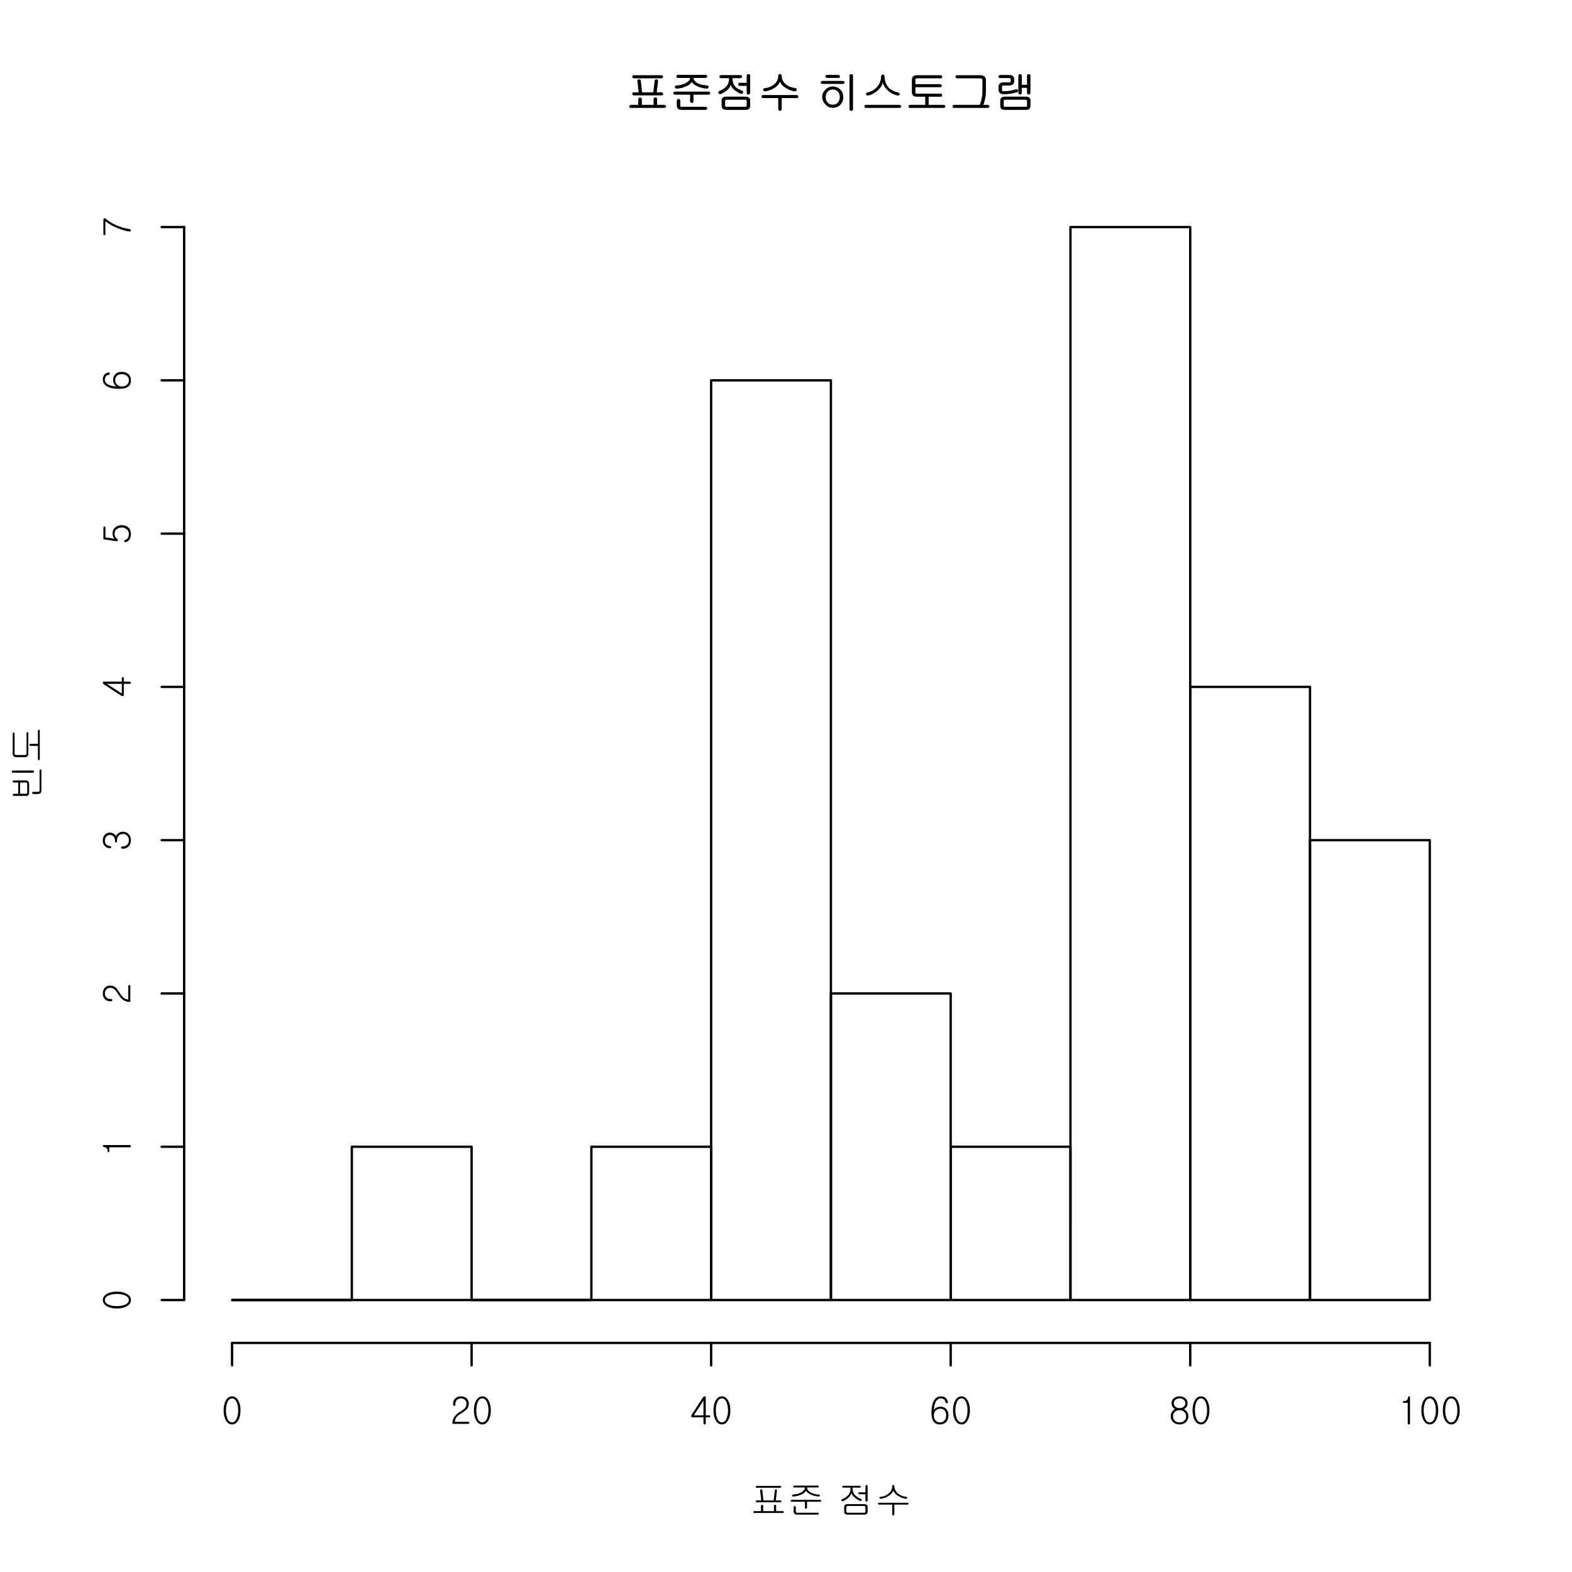
김이일 | 2018000021 | 68 | 76.8 | 0 | 4 | 3 | 4 | 3 | 0 | 0 | 4 | 14 | 18 | 18 | 0 | 0
김이이 | 2018000022 | 50 | 54.6 | 4 | 0 | 3 | 0 | 3 | 0 | 0 | 4 | 14 | 18 | 4 | 0 | 0
김이삼 | 2018710023 | 40 | 44.2 | 0 | 0 | 3 | 4 | 3 | 4 | 0 | 0 | 14 | 10 | 2 | 0 | 0
김이사 | 2018000024 | 87 | 100 | 4 | 0 | 3 | 4 | 3 | 4 | 4 | 0 | 14 | 16 | 20 | 10 | 5
김이오 | 2018000025 | NA | NA | NA | NA | NA | NA | NA | NA | NA | NA | NA | NA | NA | NA | NA
김이육 | 2018000026 | 83 | 97.3 | 4 | 0 | 3 | 4 | 3 | 4 | 4 | 4 | 15 | 20 | 20 | 2 | 0
김이칠 | 2018000027 | 67 | 75.5 | 4 | 4 | 3 | 4 | 3 | 4 | 4 | 4 | 15 | 16 | 6 | 0 | 0

 | 정답율(미응시 제외)(%) |  |  | 52 | 60 | 80 | 72 | 80 | 68 | 24 | 68 | 87.5 | 69.2 | 57.2 | 4.8 | 23.2
 | 평균 | 58.6
 | 중간 | 65
 | 최소 | 17
 | 최대 | 87
 | 4분위값 | 17 | 44 | 65 | 72 | 87
 | 표준편차 | 17.7
 | 등급 | D | C | B | A | S
 | 문제 등급별 총점 | 27 | 18 | 24 | 16 | 15
 | 등급 기준 원점수 | 24.3 | 36 | 55.2 | 70.4 | 85

